sheet
견 적 서 ( Quotation )

순천향대학교 - 남윤영 교수님 |  |  |  | 귀중 |  | 우리올제시스템주식회사
 | 견 적 일 자: |  | 2021-05-27 |  |  | 서울시 강서구 염창동 240-21
 | 납 기: |  | 발주(주문)일로부터 3~4주일 이내 |  |  | 우림 블루나인 B동 2302호(23F)
 | 결 제 조 건: |  | - |  |  | 대 표 이 사 김 주 범
 | 견 적 담 당: |  | 엔터프라이즈사업본부 / 유한영 과장 / 010-6226-8669 |  |  | TEL:02-323-7979/FAX:02-323-4004
 |  |  |  |  |  | 사업자등록번호 : 107-86-29471

 | 공 급 가 |  | ₩2,270,000 |  |  | (단위 : 원, V.A.T 별도)

 |  |  |  |  |  |  | (단위 : 원, VAT별도)
 | NO | 품명 | 규격 / 사양 | 수 량 | 소비자단가 | 공급단가 | 공급가
 | 1 |  | 컴퓨터공학과_해외배송_Axivity_V.2 | 1 |  | 2,270,000 | 2,270,000
 |  |  | AX6_V.2 | 6 |  | 320,000 | 1,920,000
 |  |  | Delivery Fee | 1 |  | 350,000 | 350,000
 |  |  | - 수입통관료, 배송료, 환율 포함
 |  |  | - 제조사 / 제조국 : Axivity / 영국

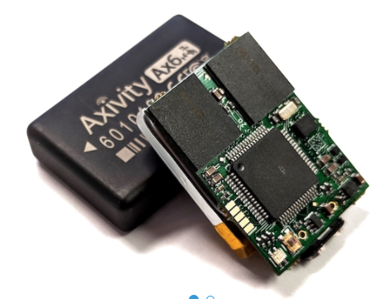

 | 공 급 가 |  |  |  |  |  | 2,270,000
 | V. A. T |  |  |  |  |  | 227,000
 | 합 계 금 액 |  |  |  |  |  | 2,497,000

 |  |  |  |  | 발주 담당자 | 사인
 |  |  |  |  | 명 판 직 인 | 날인

 | 당사는 이 견적서 상의 가격 및 조건들을 수용하고 이 견적서를 귀사에 대한 공식 발주서로 대신 하고자 합니다.

 |  |  |  |  |  | 명판과 직인을 날인하신 후, 팩스(02-323-4004)으로 송부하여 주시길 바랍니다.

